보스 개요
1. 보스 몬스터 개요

1.1 몬스터 외형
캐릭터 |  | 무기
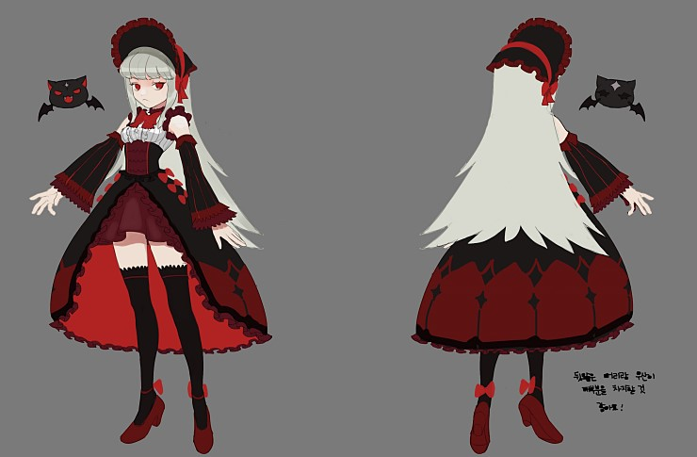
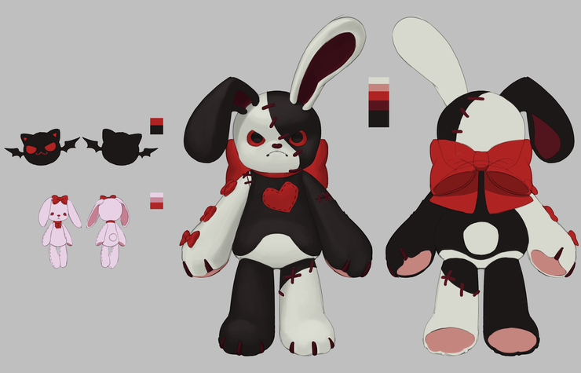

 |  |  |  | 보스 무기 (탄막 몬스터)

보스 캐릭터 |  | 보스 무기 (토끼인형)

용어 명칭 | 내용 |  | 비고
보스 캐릭터
보스 무기 (토끼 인형)
보스 무기 (탄막 몬스터)

1.2 기획의도
- 공격 범위를 이펙트로 출력하여 유저가 범위를 피하는 형태를 기본으로 제작
- 보스와 붙어 있는 인형을 통해서 공격하는 형태로 제작
- 보스의 공격과 인형의 공격을 통해서 다양한 형태로 패턴을 제작

- 모든 공격을 유저가 회피 할 수있는 형태로 제작
- 체력 감소 혹은 플레이 시간등 조건에 따라 패턴이 변경 될 수 있도록 페이즈 시스템을 제작
- 패턴을 통해서 공략하는 재미를 추구
- 패턴 마다 쿨타임을 통해서 출력을 다양하게 할 수 있도록 구성

1.3 그래픽
- 모든 애니메이션을 전조 진행 종료 형태로 분리해서 제작함
- 플레이어가 어떤 공격이 오는 지 예상 할 수 있도록 제작
-

패턴1
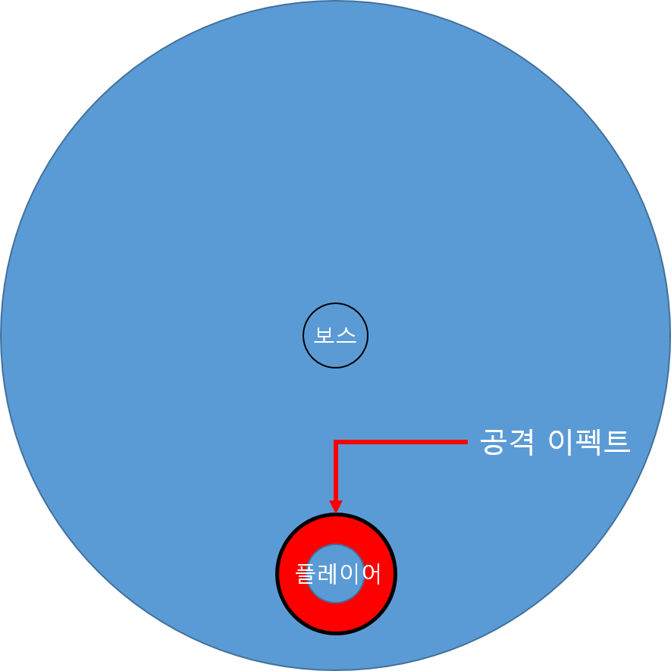
3. 패턴1

3.1 기획의도 |  |  |  | 혹시나 싶어 추가로 남기는 애니메이션 진행 관련
- 점프를 통해서 보스의 위치를 변경하고 플레이어에게 위협을 주기 위함
- 보스의 위치를 플레이어 근처로 시작한 후 기본 공격으로 이어지게 하기 위한 패턴 |  |  |  | 전조 동작
 |  |  |  | 보스 캐릭터 손짓
 |  |  |  | 보스 무기(토끼인형) 올라탐
3.2 패턴1 룰
 |  |  |  | 진행 동작
데이터 명칭 | 내용 | 데이터 형 | 비고 | 보스 무기(토끼 인형) 점프 | 해당 모션 루트 모션
SkillRange | 패턴 1번 공격 범위 | 실수형 |  | 내려 찍음
SkillDamge | 충돌 시 감소하는 피해 값 | 실수형
SkillAfterTime | 착지 후 Idle 상태로 변화 되는 시간 | 실수형 | 플레이어가 공격할 시간을 만들기 위한 값 | 이 패턴이 가장 우선 출력 됨

- 공격 시작 시 () 내용을 UI로 출력함

- 플레이어가 존재하는 곳에 위치 값을 받아 점프하는 형태
- 애니메이션을 전조 - 점프 - 착지 3가지 형태로 구성
- 전조 동작 종료 이후 착지 위치에 착지 피해 범위 이펙트 표기
- 이펙트의 범위는 플레이어 캐릭터를 중심에서 시작 되는 원형 형태로 구성

- 플레이어가 착지 피해 범위에 있을 경우 피해를 입음
- 피해는 1회만 입으며 피해 값은 (SkillDamge)에 따라 피해를 입는다.
- 착지 피해 범위는 원형으로 (SkillRange)값을 이용해서 조절
- 착지 이후 표기 된 이펙트를 삭제함

- 공격이 진행되는 속도는 애니메이터와 협의를 통해서 진행함
- 점프 하는 상황에서만 루트 모션으로 사용해서 작동

3.3 흐름도

공격 진행 흐름도

기본공격까지 이어 지는 것

- 착지 후 Idle 상태로 변경
- 이후 기본 공격 진행 (해당 부분 참조)

3.4 공격 범위 형태
- 원형 형태로 이뤄져 있음

패턴2
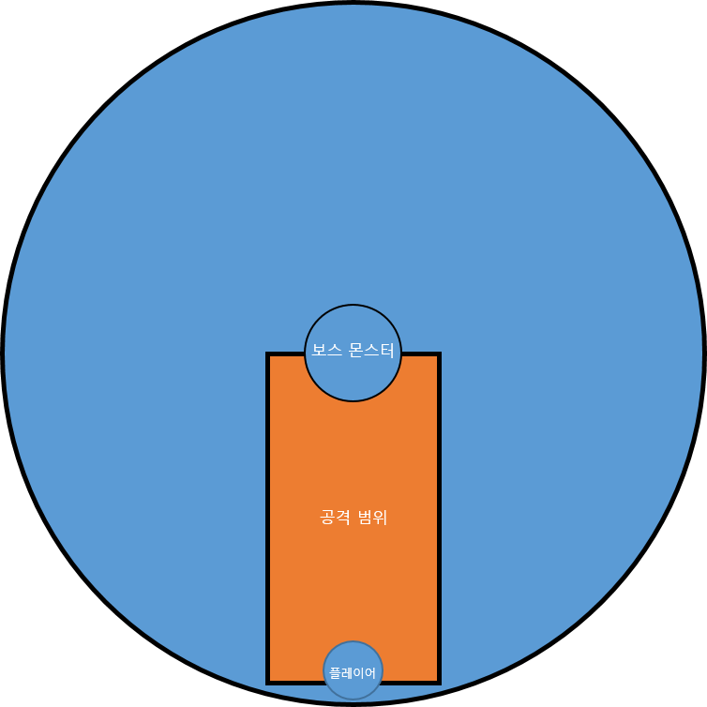
4. 패턴2

4.1 기획의도
- 보스는 중앙에서 무기를 조정하는 형태로 개발
- 다른 패턴과 섞어서 쓸 수 있도록 제작
- 모든 패턴을 중앙에서 시작해 복잡성을 높임

4.2 패턴2 룰

필요 데이터
데이터 명칭 | 내용 | 데이터 형 | 비고
SkillDamge | 스킬 피해 값 | 실수형
SkillRange | 공격 범위 값 |  | 기획자가 엔진 상에서 직접 조절 콜라이더 / 이펙트 사이즈

- 전조 애니메이션 재생 전 (스크립트) 내용을 UI로 출력함

- 보스의 위치를 맵의 중앙으로 이동 시킴
- 이동 후 전조 애니메이션 출력
- 전조 애니메이션 동안 유저 위치를 판단

- 공격 범위는 직선형의 직사각형 형태
- 공격 범위 이펙트(직사각형) 출력
- 공격 범위와 이펙트의 크기를 동일하게 제작 (콜라이더 크기를 통한 제한)
- 공격 전조 상태에서 공격 상태로 넘어가는 시간은 애니메이션에 지정 된 시간을 통해서 조절함

- 공격 종료 후 보스 무기(토끼 인형)을 보스가 있는 위치(중앙)으로 이동

흐름도

공격 범위

패턴5
7. 패턴5_()

7.1 기획의도
- 패턴의 다양성에 대한 기획
- 유저가 필드에서 할 수 있는 행동을 제한하고 난이도를 올리기 위한 기획방향성
- 보스의 그래픽 적 컨셉을 살리기위한 공격
- 작은 범위에서 큰 범위로 퍼져나가는 느낌을 통해서 위기감을 준다.

7.2 패턴5 룰

용어 구분

명칭 | 내용 | 비고
전조 | 플레이어를 공격하기 전 보스가 알리는 동작
공격 이펙트 | 플레이어가 충돌 시 피해를 입는 공격 이펙트
위치 이펙트 | 공격이 시작될 위치를 알리는 위치 이펙트 | 돌려 씀

기본 룰 |  |  | 혹시나 이어 받을 기획자를 위한 것

- 패턴 5번을 출력하는 동안에는 4번 패턴을 출력하지 않는다. |  |  | 공격은 기본적으로 일자로 이어지도록 제작
- 기획자가 엔진상에서 직접 출력 위치를 조정한다. |  |  | - 유저가 맞았을 경우 밀려나는 동작을 통해서 공격3개가 연속해서 들어가 무조건 회피를 사용할 수 밖에 없도록 제작하기 위함
- 전조 모션과 이펙트를 출력하여 공격 위치를 유저에게 알린다.
- 지정된 범위 내에서 순서대로 공격을 출력한다.
- 3번을 나눠서 공격하며 공격마다 범위가 커진다.

공격 범위
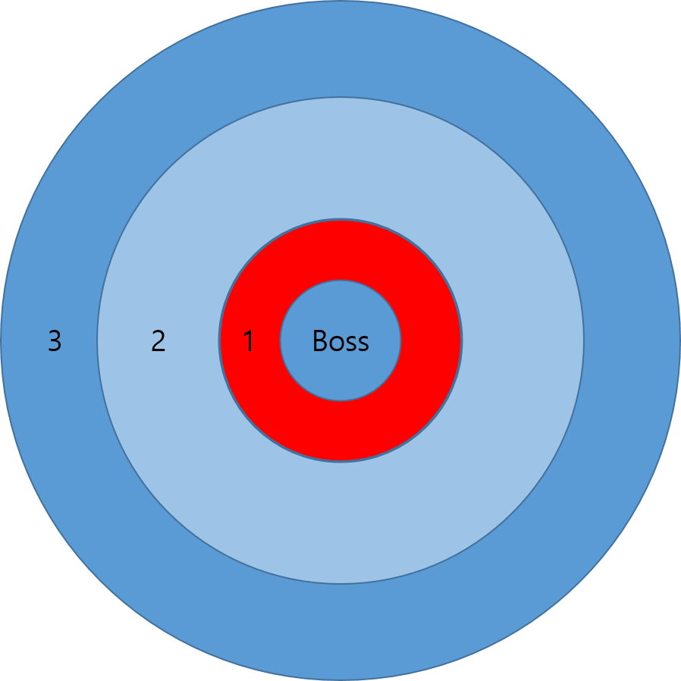

 |  | 1번 공격이 10이라면
 |  | 2번 공격은 14
 |  | 3번 공격은 18 순으로 커짐

 |  | 공격 범위 내에 랜덤으로 출력

- 범위 데이터
- 총 출력 시간

출력 방식

- 1초 전조 애니메이션 출력
- 공격 위치에 이펙트 출력
- 이펙트는 모든 위치에 출력함
- 공격 시작
- 공격 시작 시 위치 이펙트 제거
- 각 공격의 이펙트가 3초 동안 제생 됨
- 앞의 공격이 출력되고 1초 뒤 다음 공격 출력
- 이펙트 공격
- 마지막 이펙트가 재생 된 이후 패턴 종료

7.3 순서
-

애니

애니 명칭 | 내용 | 타임
Boss_Anim_Paton5_Attac

필살기
8. 필살기

8.1 필살기 규칙
- 기획자가 엔징상에서 지정한 위치에서 해당 패턴 출력
- 출력 시 정해진 이펙트를 출력함
- 보스의 위치는 한 곳에만 결정 된다.
- 유저의 위치 값에 따라 보스 공격 범위를 출력

8.2 필살기 이미지 설명

 | 보스 위치
 | 보스 공격 범위

보스 위치가 결정 되는 곳 |  |  | 보스가 필살기 사용시 출력하는 범위

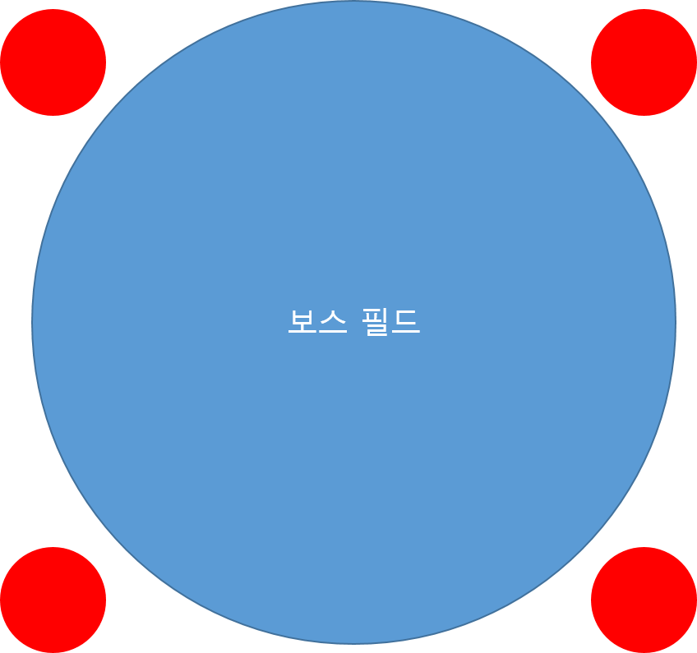
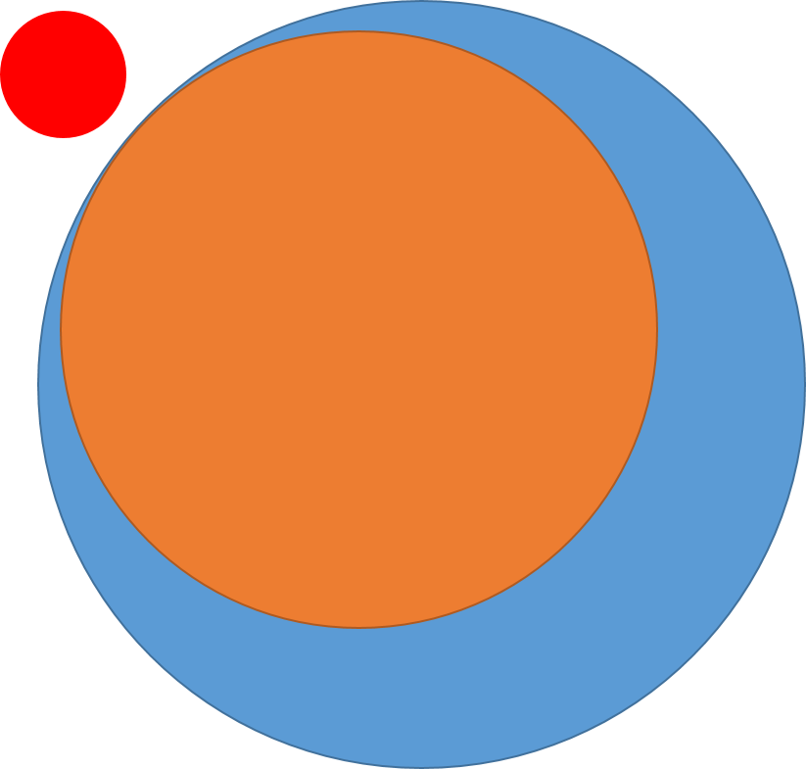

보스 마법진 출력

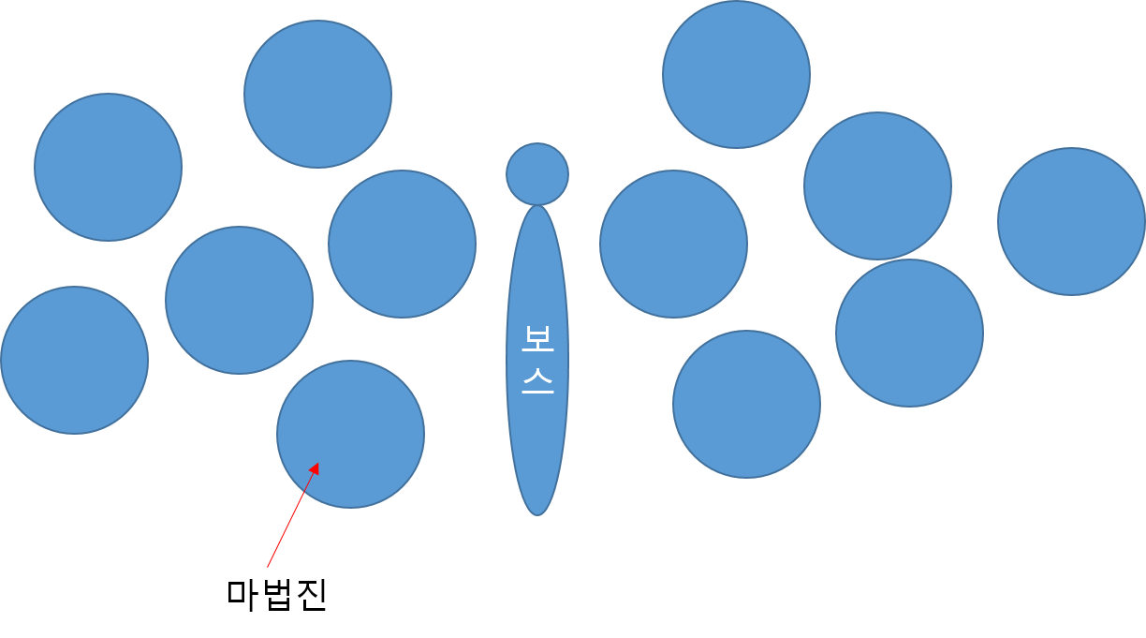

테이블
명칭 | 로컬 네임 | 내용 | 비고

